⑤薫風
２０２０年関東大会記念Ｔシャツ注文書

ＦＡＸ番号 ０４７－３８３－９３１２

学校名 | 中学校
代表者様名 | 0 |  |  |  |  |  |  | 申込日 |  |  | ２０２０年 |  |  |  | 月 |  | 日
ご住所 | 〒 | -
 | 埼玉県 |  |  | 0
ＴＥＬ | -- |  |  |  |  |  |  | ＦＡＸ |  |  | --

カラー／サイズ | SS |  |  | S |  |  | M |  |  | L |  |  | LL |  |  | 合計
 | 男子（140～150㎝） |  |  | 男子（150～160㎝） |  |  | 男子（160～170㎝） |  |  | 男子（165～175㎝） |  |  | 男子（175～185㎝）
 | 女子（145～155㎝） |  |  | 女子（155～165㎝） |  |  | 女子（165～175㎝） |  |  | 女子（170～180㎝） |  |  | 女子（175～185㎝）
Ａ： | 0 |  | 枚 | 0 |  | 枚 | 0 |  | 枚 | 0 |  | 枚 | 0 |  | 枚 | 0 |  | 枚
ブラック
Ｂ： | 0 |  | 枚 | 0 |  | 枚 | 0 |  | 枚 | 0 |  | 枚 | 0 |  | 枚 | 0 |  | 枚
ダークグレー
ご注文金額 | 2,500 |  |  | 円× |  | 0 |  | 枚＝ |  |  | 0 |  |  | 円 |  | 0 |  | 枚
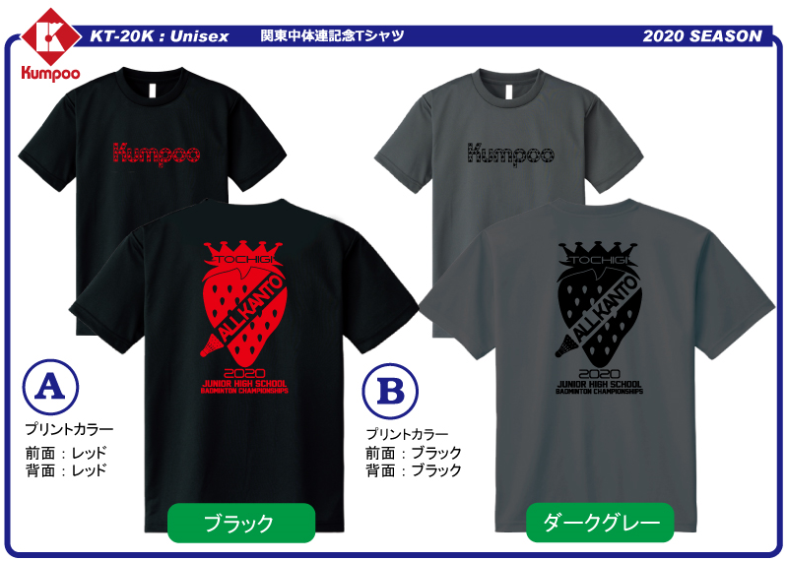
 |  |  |  |  |  |  |  |  |  | ① サイズはユニセックスとなっております。各サイズの下に身長の目安を記載してありますので、参考にしてください。

 |  |  |  |  |  |  |  |  |  | ② Ｔシャツの素材はポリエステル１００％の吸汗速乾素材となっております。

 |  |  |  |  |  |  |  |  |  | ③ ご注文はＦＡＸにてお願いします。受領後、弊社よりご注文内容の確認及び納期のご連絡をＦＡＸにて送信させていただきます。

※ ご不明な点等ございましたら、お気軽に下記までご連絡ください。

お問合せ：〒273-0035 |  |  |  |  | 千葉県船橋市本中山７－８－１５
 |  |  |  |  | 薫風スポーツ株式会社 営業部
ＴＥＬ ０４７－３８３－９３１１ ＦＡＸ ０４７－３８３－９３１２

